KoLienThong
5
4
Số đỉnh |  | 9
 |  |  | 0 | 1 | 2 | 3 | 4 | 5 | 6 | 7 | 8 |  |  | 1 |  |  |  |  |  |  |  |  |  |  | 1
 |  | 0 | 0 | 0 | 0 | 1 | 0 | 0 | 0 | 0 | 0 |  |  |  |  |  | 1
3
 |  | 1 | 0 | 0 | 0 | 0 | 0 | 0 | 1 | 0 | 0
 |  | 2 | 0 | 0 | 0 | 0 | 0 | 0 | 0 | 0 | 0
 |  | 3 | 1 | 0 | 0 | 0 | 1 | 1 | 0 | 1 | 0
0
 |  | 4 | 0 | 0 | 0 | 1 | 0 | 0 | 0 | 0 | 1
7
 |  | 5 | 0 | 0 | 0 | 1 | 0 | 0 | 0 | 1 | 0 |  |  |  |  |  |  |  | 1
 |  | 6 | 0 | 1 | 0 | 0 | 0 | 0 | 0 | 0 | 0 |  | 1
 |  | 7 | 0 | 0 | 0 | 1 | 0 | 1 | 0 | 0 | 0 |  |  |  |  | 3
2
 |  | 8 | 0 | 0 | 0 | 0 | 1 | 0 | 0 | 0 | 0 |  |  |  |  |  |  |  |  |  |  |  |  |  | 1
8

6
1
 |  |  |  |  |  |  |  |  |  |  |  |  |  | 2 |  |  |  |  | 2
 | Output:
 | So thanh phan lien thong la: |  |  |  |  |  |  |  | 3
 | Thanh phan lien thong thu 1 gom cac dinh: |  |  |  |  |  |  |  |  |  |  | 0, 3, 4, 5, 7, 8 |  |  | SoThanhPhanLT= |  |  | 3
 | Thanh phan lien thong thu 2 gom cac dinh: |  |  |  |  |  |  |  |  |  |  | 1, 6
 | Thanh phan lien thong thu 3 gom cac dinh: |  |  |  |  |  |  |  |  |  |  | 2
 |  |  |  |  |  |  |  |  |  |  |  |  |  |  |  | Đỉnh |  | 0 | 1 | 2 | 3 | 4 | 5 | 6 | 7 | 8
 |  |  |  |  |  |  |  |  |  |  |  |  |  |  |  | Nhãn[ ] |  | 1 | 2 | 3 | 1 | 1 | 1 | 2 | 1 | 1

LienThong
5
4
Số đỉnh |  | 9
 |  |  | 0 | 1 | 2 | 3 | 4 | 5 | 6 | 7 | 8 |  |  | 1 |  |  |  |  |  |  |  |  |  |  | 1
 |  | 0 | 0 | 0 | 1 | 1 | 0 | 0 | 0 | 0 | 0 |  |  |  |  |  | 1
3
 |  | 1 | 0 | 0 | 1 | 0 | 0 | 0 | 1 | 0 | 0
 |  | 2 | 1 | 1 | 0 | 0 | 0 | 0 | 0 | 0 | 0
 |  | 3 | 1 | 0 | 0 | 0 | 1 | 1 | 0 | 1 | 0
0
 |  | 4 | 0 | 0 | 0 | 1 | 0 | 0 | 0 | 0 | 1
7
 |  | 5 | 0 | 0 | 0 | 1 | 0 | 0 | 0 | 1 | 0 |  |  |  |  |  |  |  | 1
 |  | 6 | 0 | 1 | 0 | 0 | 0 | 0 | 0 | 0 | 0 |  | 1
 |  | 7 | 0 | 0 | 0 | 1 | 0 | 1 | 0 | 0 | 0 |  |  |  |  | 1
2
 |  | 8 | 0 | 0 | 0 | 0 | 1 | 0 | 0 | 0 | 0 |  |  |  |  |  |  |  |  |  |  |  |  |  | 1
8

6
1
 |  |  |  |  |  |  |  |  |  |  |  |  |  | 1 |  |  |  |  | 1

 | Output:
 | So thanh phan lien thong la: |  |  |  |  |  |  |  | 1 |  |  |  |  |  | SoThanhPhanLT= |  |  | 1
 | Thanh phan lien thong thu 1 gom cac dinh: |  |  |  |  |  |  |  |  |  |  | 0, 1, 2, 3, 4, 5, 6, 7, 8

 |  |  |  |  |  |  |  |  |  |  |  |  |  |  |  | Đỉnh |  | 0 | 1 | 2 | 3 | 4 | 5 | 6 | 7 | 8
 |  |  |  |  |  |  |  |  |  |  |  |  |  |  |  | Nhãn[ ] |  | 1 | 1 | 1 | 1 | 1 | 1 | 1 | 1 | 1

CEuler-1
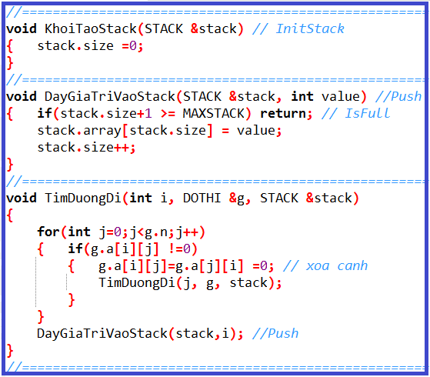
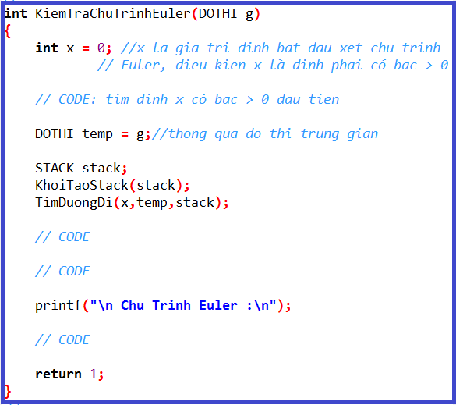
2
1
4
5
3
0
Số đỉnh |  | 6
Đỉnh |  |  | 0 | 1 | 2 | 3 | 4 | 5 | BẬC |  | 25
 | i | j | 0 | 1 | 2 | 3 | 4 | 5 |  |  | 24
 | 0 | 0 | 0 | 1 | 1 | 1 | 1 | 0 | 4 |  | 23
 | 1 | 1 | 1 | 0 | 1 | 0 | 0 | 0 | 2 |  | 22
 | 2 | 2 | 1 | 1 | 0 | 1 | 1 | 0 | 4 |  | 21
 | 3 | 3 | 1 | 0 | 1 | 0 | 1 | 1 | 4 |  | 20
 | 4 | 4 | 1 | 0 | 1 | 1 | 0 | 1 | 4 |  | 19 |  | 4
 | 5 | 5 | 0 | 0 | 0 | 1 | 1 | 0 | 2 |  | 18
 |  |  |  |  |  |  |  |  |  |  | 17 |  | 5 | i=0 | j=1
 | BẬC |  | 4 | 2 | 4 | 4 | 4 | 2 |  |  | 16 |  |  |  |  |  |  | i=1 | j=2
 |  |  |  |  |  |  |  |  |  |  | 15 |  | 3
 |  |  |  |  |  |  |  |  |  |  | 14
 |  |  |  |  |  |  |  |  |  |  | 13 |  | 4
 |  |  |  |  |  |  |  |  |  |  | 12 |  |  |  |  | i = 2 | j =0
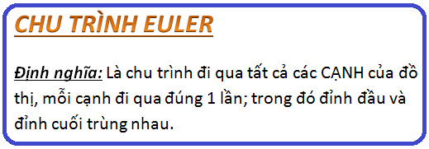
 |  |  |  |  |  |  |  | stack.size |  |  | 11 |  | 2
 |  |  |  |  |  |  |  |  |  |  | 10
 |  |  |  |  |  |  |  |  |  |  | 9 |  | 4
 |  |  |  |  |  |  |  |  |  |  | 8
 |  |  |  |  |  |  |  |  |  |  | 7 |  | 0
 |  |  |  |  |  |  |  |  |  |  | 6
 |  |  |  |  |  |  |  |  |  |  | 5 |  | 3
 |  |  |  |  |  |  |  |  |  |  | 4
 |  |  |  |  |  |  |  |  |  |  | 3 |  | 2
 |  |  |  |  |  |  |  |  |  |  | 2
 |  |  |  |  |  |  |  |  |  |  | 1 |  | 1
 |  |  |  |  |  |  |  |  |  |  | 0 | 2
 |  |  |  |  |  |  |  |  |  | stack.array[] |  |  | 0

 |  |  |  |  |  |  |  |  |  |  |  |  | 2
 |  |  |  |  |  |  |  |  |  |  |  |  | Cơ chế hàm đệ qui

CEuler-2
5
4
Số đỉnh |  |  | 9 |  |  |  |  |  |  |  |  |  |  |  |  |  |  |  | i=6 | j=5
Đỉnh |  |  |  | 0 | 1 | 2 | 3 | 4 | 5 | 6 | 7 | 8 |  | BẬC | 25
 |  | i | j | 0 | 1 | 2 | 3 | 4 | 5 | 6 | 7 | 8 |  |  | 24 |  |  |  |  |  |  |  |  |  |  |  |  |  | i=4 | j=2
 |  | 0 | 0 | 0 | 0 |  |  | 0 | 0 | 0 | 0 | 0 |  | 2 | 23
3
 |  | 1 | 1 | 0 | 0 |  | 0 | 0 | 0 |  | 0 | 0 |  | 2 | 22
 |  | 2 | 2 |  |  | 0 | 0 | 1 | 0 |  | 0 | 0 |  | 4 | 21 |  |  |  |  |  |  |  |  |  | i=3 | j=0
 |  | 3 | 3 |  | 0 | 0 | 0 |  |  | 0 |  | 0 |  | 4 | 20
0
 |  | 4 | 4 | 0 | 0 | 1 |  | 0 | 1 | 0 | 0 | 1 |  | 4 | 19
7
 |  | 5 | 5 | 0 | 0 | 0 |  | 1 | 0 |  | 1 | 0 |  | 4 | 18 |  |  |  |  |  |  |  | i=0 | j=2
8
 |  | 6 | 6 | 0 |  |  | 0 | 0 |  | 0 | 1 | 0 |  | 4 | 17
 |  | 7 | 7 | 0 | 0 | 0 |  | 0 | 1 | 1 | 0 | 1 |  | 4 | 16 |  |  | i=7 | j=3
 |  | 8 | 8 | 0 | 0 | 0 | 0 | 1 | 0 | 0 | 1 | 0 |  | 2 | 15
2
 |  |  |  |  |  |  |  |  |  |  |  |  |  |  | 14 |  |  |  |  |  |  |  | i=2 | j=1
 |  | BẬC |  | 2 | 2 | 4 | 4 | 4 | 4 | 4 | 4 | 2 |  |  | 13
 |  |  |  |  |  |  |  |  |  |  |  |  |  |  | 12
 |  |  |  |  |  |  |  |  |  |  |  |  |  |  | 11 |  | 3
6
1
 |  |  |  |  |  |  |  |  |  |  |  |  |  |  | 10 |  |  |  |  | i=6
 |  |  |  |  |  |  |  |  |  | stack.size |  |  |  |  | 9 |  | 5 |  |  |  | i=6 | j=2 |  |  |  |  | i=1 | j=6
 |  |  |  |  |  |  |  |  |  |  |  |  |  |  | 8
0 | 0 |  |  | 0 | 0 | 0 | 0 | 0 |  |  |  |  |  |  | 7 |  | 6
0 | 0 | 1 | 0 | 0 | 0 | 1 | 0 | 0 |  |  |  |  |  |  | 6
 | 1 | 0 | 0 | 1 | 0 | 1 | 0 | 0 |  |  |  |  |  |  | 5 |  | 1
 | 0 | 0 | 0 | 1 | 1 | 0 |  | 0 |  |  |  |  |  |  | 4
0 | 0 | 1 | 1 | 0 | 1 | 0 | 0 | 1 |  |  |  |  |  |  | 3 |  | 2
0 | 0 | 0 | 1 | 1 | 0 | 1 | 1 | 0 |  |  |  |  |  |  | 2
0 | 1 | 1 | 0 | 0 | 1 | 0 | 1 | 0 |  |  |  |  |  |  | 1 |  | 0
0 | 0 | 0 |  | 0 | 1 | 1 | 0 | 1 |  |  |  |  |  |  | 0 | 2
0 | 0 | 0 | 0 | 1 | 0 | 0 | 1 | 0 |  |  |  |  | stack.array[] |  |  |  | 3

 |  |  |  |  |  |  |  |  |  |  |  |  |  |  |  |  | 7
 |  |  |  |  |  |  |  |  |  |  |  |  |  |  |  |  | Cơ chế hàm đệ qui

CEuler-3
5
9
4
3
13
5
6
23
3
8
3
2
4
3
7
Số đỉnh |  | 9 |  |  |  |  |  |  |  |  |  |  | BẬC
 |  |  | 0 | 1 | 2 | 3 | 4 | 5 | 6 | 7 | 8 |  |  | 25
 |  | 0 | 0 | 0 | 4 | 3 | 0 | 0 | 0 | 0 | 0 |  | 2 | 24
3
 |  | 1 | 0 | 0 | 2 | 0 | 0 | 0 | 0 | 0 | 4 |  | 2 | 23
 |  | 2 | 4 | 2 | 0 | 0 | 13 | 0 | 3 | 0 | 0 |  | 4 | 22
 |  | 3 | 3 | 0 | 0 | 0 | 3 | 5 | 0 | 0 | 7 |  | 4 | 21
0
 |  | 4 | 0 | 0 | 13 | 3 | 0 | 9 | 0 | 0 | 6 |  | 4 | 20
7
 |  | 5 | 0 | 0 | 0 | 5 | 9 | 0 | 23 | 3 | 0 |  | 4 | 19
8
 |  | 6 | 0 | 0 | 3 | 0 | 0 | 23 | 0 | 0 | 0 |  | 2 | 18
 |  | 7 | 0 | 0 | 0 | 0 | 0 | 3 | 0 | 0 | 8 |  | 2 | 17
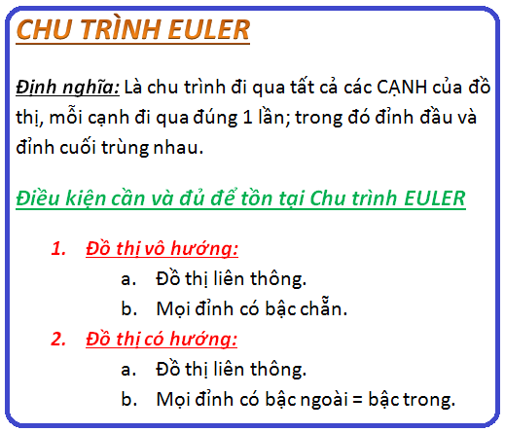
 |  | 8 | 0 | 4 | 0 | 7 | 6 | 0 | 0 | 8 | 0 |  | 4 | 16
2
 |  |  |  |  |  |  |  |  |  |  |  |  |  | 15
4
 | BẬC |  | 2 | 2 | 4 | 4 | 4 | 4 | 2 | 2 | 4 |  |  | 14
 |  |  |  |  |  |  |  |  |  |  |  |  |  | 13
 |  |  |  |  |  |  |  |  |  |  |  |  |  | 12
6
1
 |  |  |  |  |  |  |  |  |  |  |  |  |  | 11
 |  |  |  |  |  |  |  |  |  |  |  |  |  | 10
 |  |  |  |  |  |  |  |  |  |  |  |  |  | 9
 |  |  |  |  |  |  |  |  | stack.size |  |  |  |  | 8
 |  |  |  |  |  |  |  |  |  |  |  |  |  | 7
 |  |  |  |  |  |  |  |  |  |  |  |  |  | 6
 |  |  |  |  |  |  |  |  |  |  |  |  |  | 5
 |  |  |  |  |  |  |  |  |  |  |  |  |  | 4
 |  |  |  |  |  |  |  |  |  |  |  |  |  | 3
 |  |  |  |  |  |  |  |  |  |  |  |  |  | 2
 |  |  |  |  |  |  |  |  |  |  |  |  |  | 1
 |  |  |  |  |  |  |  |  |  |  |  |  |  | 0
 |  |  |  |  |  |  |  |  |  |  |  | stack.array[] |  |  | 2

 |  |  |  |  |  |  |  |  |  |  |  |  |  |  | 1
 |  |  |  |  |  |  |  |  |  |  |  |  |  |  | Cơ chế hàm đệ qui

KoLT
5
4
Số đỉnh | 9
 |  | 0 | 1 | 2 | 3 | 4 | 5 | 6 | 7 | 8 | 25
 | 0 | 0 | 0 | 0 | 1 | 0 | 0 | 0 | 0 | 0 | 24
3
 | 1 | 0 | 0 | 0 | 0 | 0 | 0 | 1 | 0 | 0 | 23
 | 2 | 0 | 0 | 0 | 0 | 0 | 0 | 0 | 0 | 0 | 22
 | 3 | 1 | 0 | 0 | 0 | 1 | 1 | 0 | 1 | 0 | 21
0
 | 4 | 0 | 0 | 0 | 1 | 0 | 0 | 0 | 0 | 1 | 20
7
 | 5 | 0 | 0 | 0 | 1 | 0 | 0 | 0 | 1 | 0 | 19
 | 6 | 0 | 1 | 0 | 0 | 0 | 0 | 0 | 0 | 0 | 18
 | 7 | 0 | 0 | 0 | 1 | 0 | 1 | 0 | 0 | 0 | 17
2
 | 8 | 0 | 0 | 0 | 0 | 1 | 0 | 0 | 0 | 0 | 16
8
 |  |  |  |  |  |  |  |  |  |  | 15
 |  |  |  |  |  |  |  |  |  |  | 14
6
1
 |  |  |  |  |  |  |  |  |  |  | 13
 |  |  |  |  |  |  |  |  |  |  | 12
 |  |  |  |  |  |  | stack.size |  |  |  | 11
 |  |  |  |  |  |  |  |  |  |  | 10
 |  |  |  |  |  |  |  |  |  |  | 9
 |  |  |  |  |  |  |  |  |  |  | 8
 |  |  |  |  |  |  |  |  |  |  | 7
 |  |  |  |  |  |  |  |  |  |  | 6
 |  |  |  |  |  |  |  |  |  |  | 5
 |  |  |  |  |  |  |  |  |  |  | 4
 |  |  |  |  |  |  |  |  |  |  | 3
 |  |  |  |  |  |  |  |  |  |  | 2
 |  |  |  |  |  |  |  |  |  |  | 1
 |  |  |  |  |  |  |  |  |  |  | 0
 |  |  |  |  |  |  |  |  |  | stack.array[] |  | Cơ chế hàm đệ qui

DEuler
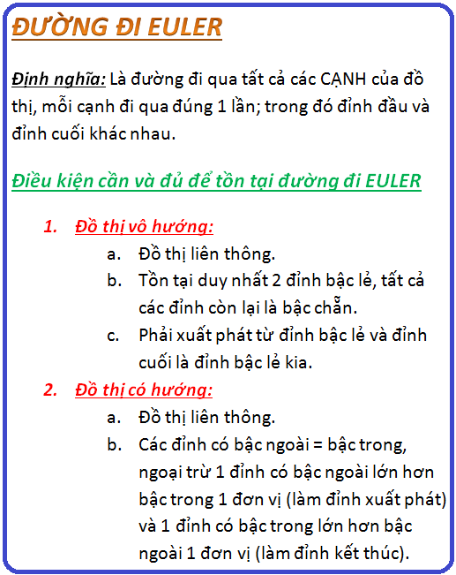
5
4
Số đỉnh |  |  | 9 |  |  |  |  |  |  |  |  |  |  |  |  |  |  |  |  |  |  |  | i=5 | j=6 |  |  |  |  |  |  | i=4 | j=8
Đỉnh |  |  |  |  |  |  |  |  |  |  |  |  |  | BẬC |  | 25 |  |  |  | 6 |  |  | i=5 | j=4 |  |  |  |  |  |  | i=4 | j=3
 |  | i | j | 0 | 1 | 2 | 3 | 4 | 5 | 6 | 7 | 8 |  |  |  | 24 |  |  |  |  |  |  |  |  |  | i=3 | j=5
 |  |  | 0 | 0 | 0 |  |  | 0 | 0 | 0 | 0 | 0 |  | 2 |  | 23 |  |  |  | 5 |  |  |  |  |  | i=3 | j=0
3
 |  |  | 1 | 0 | 0 |  | 0 | 0 | 0 |  | 0 | 0 |  | 2 |  | 22
 |  |  | 2 |  |  | 0 | 0 |  | 0 |  | 0 | 0 |  | 4 |  | 21 |  |  |  | 7
 |  |  | 3 |  | 0 | 0 | 0 |  |  | 0 |  | 0 |  | 4 |  | 20
0
 |  |  | 4 | 0 | 0 |  |  | 0 |  | 0 | 0 |  |  | 4 |  | 19 |  |  |  | 8 |  |  |  |  |  |  |  | i=0 | j=2
7
 |  |  | 5 | 0 | 0 | 0 |  |  | 0 |  |  | 0 |  | 4 |  | 18
8
 |  |  | 6 | 0 |  |  | 0 | 0 |  | 0 | 0 | 0 |  | 3 |  | 17 |  |  |  | 4
 |  |  | 7 | 0 | 0 | 0 |  | 0 |  | 0 | 0 |  |  | 3 |  | 16 |  |  |  |  | i=7 | j=3
 |  |  | 8 | 0 | 0 | 0 | 0 |  | 0 | 0 |  | 0 |  | 2 |  | 15 |  |  |  | 5 | i=7 | j=5 |  |  |  |  |  |  |  |  |  | i=8 | i=7
2
 |  |  |  |  |  |  |  |  |  |  |  |  |  |  |  | 14 | 7 | S
 |  | BẬC |  | 2 | 2 | 4 | 4 | 4 | 4 | 3 | 3 | 2 |  |  |  | 13 | 3 |  |  | 3 |  |  |  |  |  |  |  | i=2 | j=1
 |  |  |  |  |  |  |  |  |  |  |  |  |  |  |  | 12 | 0 |  |  |  |  |  |  |  |  |  |  | i=2 | j=4
 |  |  |  |  |  |  |  |  |  |  |  |  |  |  |  | 11 | 2 |  |  | 4
6
1
 |  |  |  |  |  |  |  |  |  |  |  |  |  |  |  | 10 | 1
 |  |  |  |  |  |  |  |  |  |  |  |  |  |  |  | 9 | 6 |  |  | 2
0 | 0 | 1 | 1 | 0 | 0 | 0 | 0 | 0 |  |  |  |  |  |  |  | 8 | 2 |  |  |  |  |  |  |  | i=6 | j=2 |  |  | i=1 | j=6
0 | 0 | 1 | 0 | 0 | 0 | 1 | 0 | 0 |  | stack.size |  |  |  |  |  | 7 | 4 |  |  | 6 |  |  |  |  | i=6
1 | 1 | 0 | 0 | 1 | 0 | 1 | 0 | 0 |  |  |  |  |  |  |  | 6 | 3
1 | 0 | 0 | 0 | 1 | 1 | 0 | 1 | 0 |  |  |  |  |  |  |  | 5 | 5 |  |  | 1
0 | 0 | 1 | 1 | 0 | 1 | 0 | 0 | 1 |  |  |  |  |  |  |  | 4 | 4
0 | 0 | 0 | 1 | 1 | 0 | 1 | 1 | 0 |  |  |  |  |  |  |  | 3 | 8 |  |  | 2
0 | 1 | 1 | 0 | 0 | 1 | 0 | 0 | 0 |  |  |  |  |  |  |  | 2 | 7
0 | 0 | 0 | 1 | 0 | 1 | 0 | 0 | 1 |  |  |  |  |  |  |  | 1 | 5 |  |  | 0
0 | 0 | 0 | 0 | 1 | 0 | 0 | 1 | 0 |  |  |  |  |  |  |  | 0 | 6 | e
 |  |  |  |  |  |  |  |  |  |  |  |  | stack.array[] |  |  |  |  |  |  | 3

 |  |  |  |  |  |  |  |  |  |  |  |  |  |  |  |  |  |  |  | 7
 |  |  |  |  |  |  |  |  |  |  |  |  |  |  |  |  |  |  |  | Cơ chế hàm đệ qui

 |  |  |  |  |  | 7 | 3 | 0 | 2 | 1 | 6 | 2 | 4 | 3 | 5 | 4 | 8 | 7 | 5 | 6
 |  |  |  |  |  | S |  |  |  |  |  |  |  |  |  |  |  |  |  | e

LT
5
4
Số đỉnh | 9
 |  | 0 | 1 | 2 | 3 | 4 | 5 | 6 | 7 | 8 |  | 25
 | 0 | 0 | 0 | 1 | 1 | 0 | 0 | 0 | 0 | 0 |  | 24
3
 | 1 | 0 | 0 | 1 | 0 | 0 | 0 | 1 | 0 | 0 |  | 23
 | 2 | 1 | 1 | 0 | 0 | 0 | 0 | 0 | 0 | 0 |  | 22
 | 3 | 1 | 0 | 0 | 0 | 1 | 1 | 0 | 1 | 0 |  | 21
0
 | 4 | 0 | 0 | 0 | 1 | 0 | 0 | 0 | 0 | 1 |  | 20
7
 | 5 | 0 | 0 | 0 | 1 | 0 | 0 | 0 | 1 | 0 |  | 19
 | 6 | 0 | 1 | 0 | 0 | 0 | 0 | 0 | 0 | 0 |  | 18
 | 7 | 0 | 0 | 0 | 1 | 0 | 1 | 0 | 0 | 0 |  | 17
2
 | 8 | 0 | 0 | 0 | 0 | 1 | 0 | 0 | 0 | 0 |  | 16
8
 |  |  |  |  |  |  |  |  |  |  |  | 15
 |  |  |  |  |  |  |  |  |  |  |  | 14
6
1
 |  |  |  |  |  |  |  |  |  |  |  | 13
 |  |  |  |  |  |  |  |  |  |  |  | 12
 |  |  |  |  |  |  |  |  |  |  |  | 11
 |  |  |  |  |  |  |  |  |  |  |  | 10
 |  |  |  |  |  |  |  |  |  |  |  | 9
 |  |  |  |  |  |  |  |  |  |  |  | 8
 |  |  |  |  |  |  |  | stack.size |  |  |  | 7
 |  |  |  |  |  |  |  |  |  |  |  | 6
 |  |  |  |  |  |  |  |  |  |  |  | 5
 |  |  |  |  |  |  |  |  |  |  |  | 4
 |  |  |  |  |  |  |  |  |  |  |  | 3
 |  |  |  |  |  |  |  |  |  |  |  | 2
 |  |  |  |  |  |  |  |  |  |  |  | 1
 |  |  |  |  |  |  |  |  |  |  |  | 0
 |  |  |  |  |  |  |  |  |  |  | stack.array[]

 |  |  |  |  |  |  |  |  |  |  |  |  | Cơ chế hàm đệ qui

Ko-Euler
5
4
Số đỉnh |  | 9
Đỉnh |  |  |  |  |  |  |  |  |  |  |  |  | BẬC | 25
 | i | j | 0 | 1 | 2 | 3 | 4 | 5 | 6 | 7 | 8 |  |  | 24
 |  | 0 | 0 | 0 | 1 | 1 | 0 | 0 | 0 | 0 | 0 |  | 2 | 23
3
 |  | 1 | 0 | 0 | 1 | 0 | 0 | 0 | 1 | 0 | 0 |  | 2 | 22
 |  | 2 | 1 | 1 | 0 | 0 | 1 | 0 | 1 | 0 | 0 |  | 4 | 21
 |  | 3 | 1 | 0 | 0 | 0 | 1 | 0 | 0 | 1 | 0 |  | 3 | 20
0
 |  | 4 | 0 | 0 | 1 | 1 | 0 | 1 | 0 | 0 | 1 |  | 4 | 19
7
 |  | 5 | 0 | 0 | 0 | 0 | 1 | 0 | 1 | 1 | 0 |  | 3 | 18
8
 |  | 6 | 0 | 1 | 1 | 0 | 0 | 1 | 0 | 0 | 0 |  | 3 | 17
 |  | 7 | 0 | 0 | 0 | 1 | 0 | 1 | 0 | 0 | 1 |  | 3 | 16
 |  | 8 | 0 | 0 | 0 | 0 | 1 | 0 | 0 | 1 | 0 |  | 2 | 15
2
 |  |  |  |  |  |  |  |  |  |  |  |  |  | 14
 | BẬC |  | 2 | 2 | 4 | 3 | 4 | 3 | 3 | 3 | 2 |  |  | 13
 |  |  |  |  |  |  |  |  |  |  |  |  |  | 12
 |  |  |  |  |  |  |  |  |  |  |  |  |  | 11
6
1
 |  |  |  |  |  |  |  |  |  |  |  |  |  | 10
 |  |  |  |  |  |  |  |  |  |  |  |  |  | 9
 |  |  |  |  |  |  |  |  |  |  |  |  |  | 8
 |  |  |  |  |  |  |  |  | stack.size |  |  |  |  | 7
 |  |  |  |  |  |  |  |  |  |  |  |  |  | 6
 |  |  |  |  |  |  |  |  |  |  |  |  |  | 5
 |  |  |  |  |  |  |  |  |  |  |  |  |  | 4
 |  |  |  |  |  |  |  |  |  |  |  |  |  | 3
 |  |  |  |  |  |  |  |  |  |  |  |  |  | 2
 |  |  |  |  |  |  |  |  |  |  |  |  |  | 1
 |  |  |  |  |  |  |  |  |  |  |  |  |  | 0
 |  |  |  |  |  |  |  |  |  |  |  | stack.array[]

 |  |  |  |  |  |  |  |  |  |  |  |  |  |  | Cơ chế hàm đệ qui

CE-Hướng
 |  |  |  |  |  |  |  |  |  |  |  | BẬC NGOÀI

5
4
Số đỉnh | 9
 |  | 0 | 1 | 2 | 3 | 4 | 5 | 6 | 7 | 8 |  |  | 25
 | 0 | 0 | 0 | 1 | 0 | 0 | 0 | 0 | 0 | 0 |  | 1 | 24
3
 | 1 | 0 | 0 | 1 | 0 | 0 | 0 | 0 | 0 | 0 |  | 1 | 23
 | 2 | 0 | 0 | 0 | 0 | 1 | 0 | 1 | 0 | 0 |  | 2 | 22
 | 3 | 1 | 0 | 0 | 0 | 1 | 1 | 0 | 0 | 0 |  | 3 | 21
0
 | 4 | 0 | 0 | 0 | 1 | 0 | 0 | 0 | 0 | 1 |  | 2 | 20
7
 | 5 | 0 | 0 | 0 | 1 | 0 | 0 | 1 | 0 | 0 |  | 2 | 19
8
 | 6 | 0 | 1 | 0 | 0 | 0 | 0 | 0 | 1 | 0 |  | 2 | 18
 | 7 | 0 | 0 | 0 | 1 | 0 | 1 | 0 | 0 | 0 |  | 2 | 17
 | 8 | 0 | 0 | 0 | 0 | 0 | 0 | 0 | 1 | 0 |  | 1 | 16
2
 |  |  |  |  |  |  |  |  |  |  |  |  | 15
BẬC TRONG |  | 1 | 1 | 2 | 3 | 2 | 2 | 2 | 2 | 1 |  |  | 14
 |  |  |  |  |  |  |  |  |  |  |  |  | 13
 |  |  |  |  |  |  |  |  |  |  |  |  | 12
6
1
 |  |  |  |  |  |  |  |  |  |  |  |  | 11
 |  |  |  |  |  |  |  |  |  |  |  |  | 10
 |  |  |  |  |  |  |  |  |  |  |  |  | 9
 |  |  |  |  |  |  |  |  |  |  |  |  | 8
 |  |  |  |  |  |  |  | stack.size |  |  |  |  | 7
 |  |  |  |  |  |  |  |  |  |  |  |  | 6
 |  |  |  |  |  |  |  |  |  |  |  |  | 5
 |  |  |  |  |  |  |  |  |  |  |  |  | 4
 |  |  |  |  |  |  |  |  |  |  |  |  | 3
 |  |  |  |  |  |  |  |  |  |  |  |  | 2
 |  |  |  |  |  |  |  |  |  |  |  |  | 1
 |  |  |  |  |  |  |  |  |  |  |  |  | 0
 |  |  |  |  |  |  |  |  |  |  | stack.array[]

 |  |  |  |  |  |  |  |  |  |  |  |  |  | Cơ chế hàm đệ qui

DE-Hướng
 |  |  |  |  |  |  |  |  |  |  |  | BẬC NGOÀI

5
4
Số đỉnh | 9
 |  | 0 | 1 | 2 | 3 | 4 | 5 | 6 | 7 | 8 |  |  | 25
 | 0 | 0 | 0 | 1 | 0 | 0 | 0 | 0 | 0 | 0 |  | 1 | 24
3
 | 1 | 0 | 0 | 1 | 0 | 0 | 0 | 0 | 0 | 0 |  | 1 | 23
 | 2 | 0 | 0 | 0 | 0 | 1 | 0 | 1 | 0 | 0 |  | 2 | 22
 | 3 | 1 | 0 | 0 | 0 | 1 | 1 | 0 | 0 | 0 |  | 3 | 21
0
 | 4 | 0 | 0 | 0 | 1 | 0 | 0 | 0 | 0 | 1 |  | 2 | 20
7
 | 5 | 0 | 0 | 0 | 1 | 0 | 0 | 1 | 0 | 0 |  | 2 | 19
8
 | 6 | 0 | 1 | 0 | 0 | 0 | 0 | 0 | 1 | 0 |  | 2 | 18
 | 7 | 0 | 0 | 0 | 1 | 0 | 1 | 0 | 0 | 0 |  | 2 | 17
 | 8 | 0 | 0 | 0 | 0 | 0 | 0 | 0 | 1 | 0 |  | 1 | 16
2
 |  |  |  |  |  |  |  |  |  |  |  |  | 15
BẬC TRONG |  | 1 | 1 | 2 | 3 | 2 | 2 | 2 | 2 | 1 |  |  | 14
Bỏ cung này
 |  |  |  |  |  |  |  |  |  |  |  |  | 13
 |  |  |  |  |  |  |  |  |  |  |  |  | 12
6
1
 |  |  |  |  |  |  |  |  |  |  |  |  | 11
 |  |  |  |  |  |  |  |  |  |  |  |  | 10
 |  |  |  |  |  |  |  |  |  |  |  |  | 9
 |  |  |  |  |  |  |  |  |  |  |  |  | 8
 |  |  |  |  |  |  |  | stack.size |  |  |  |  | 7
 |  |  |  |  |  |  |  |  |  |  |  |  | 6
 |  |  |  |  |  |  |  |  |  |  |  |  | 5
 |  |  |  |  |  |  |  |  |  |  |  |  | 4
 |  |  |  |  |  |  |  |  |  |  |  |  | 3
 |  |  |  |  |  |  |  |  |  |  |  |  | 2
 |  |  |  |  |  |  |  |  |  |  |  |  | 1
 |  |  |  |  |  |  |  |  |  |  |  |  | 0
 |  |  |  |  |  |  |  |  |  |  | stack.array[]

 |  |  |  |  |  |  |  |  |  |  |  |  |  | Cơ chế hàm đệ qui

Ten Dinh
Sa Dec
My Tho
 |  |  | Can Tho | Vung Tau | Sai Gon | Rach Gia | My Tho | Sa Dec | Vinh Long | Bac Lieu | Ca Mau
Số đỉnh |  | 9
Đỉnh |  |  |  |  |  |  |  |  |  |  |  | BẬC
 | i | j | 0 | 1 | 2 | 3 | 4 | 5 | 6 | 7 | 8
Can Tho |  | 0 | 0 | 0 | 1 | 1 | 0 | 0 | 0 | 0 | 0 | 2
Rach Gia
Vung Tau |  | 1 | 0 | 0 | 1 | 0 | 0 | 0 | 1 | 0 | 0 | 2
Sai Gon |  | 2 | 1 | 1 | 0 | 0 | 1 | 0 | 1 | 0 | 0 | 4
Rach Gia |  | 3 | 1 | 0 | 0 | 0 | 1 | 1 | 0 | 1 | 0 | 4
My Tho |  | 4 | 0 | 0 | 1 | 1 | 0 | 1 | 0 | 0 | 1 | 4
Bac Lieu
Can Tho
Sa Dec |  | 5 | 0 | 0 | 0 | 1 | 1 | 0 | 1 | 1 | 0 | 4
Vinh Long |  | 6 | 0 | 1 | 1 | 0 | 0 | 1 | 0 | 1 | 0 | 4
Bac Lieu |  | 7 | 0 | 0 | 0 | 1 | 0 | 1 | 1 | 0 | 1 | 4
Ca Mau
Ca Mau |  | 8 | 0 | 0 | 0 | 0 | 1 | 0 | 0 | 1 | 0 | 2

Sai Gon
 | BẬC |  | 2 | 2 | 4 | 4 | 4 | 4 | 4 | 4 | 2

Vinh Long
Vung Tau

4
5
4
3
3
13
5
6
23
3
8
3
2
4
7
7
Số đỉnh |  | 9
 |  |  | 0 | 1 | 2 | 3 | 4 | 5 | 6 | 7 | 8 | RA
 |  | 0 | 0 | 0 | 4 | 0 | 0 | 0 | 0 | 0 | 0 | 1
3
 |  | 1 | 0 | 0 | 0 | 0 | 0 | 0 | 0 | 0 | 0 | 0
 |  | 2 | 0 | 0 | 0 | 0 | 13 | 0 | 3 | 0 | 0 | 2
 |  | 3 | 3 | 0 | 0 | 0 | 3 | 5 | 0 | 0 | 0 | 3
0
 |  | 4 | 0 | 0 | 0 | 7 | 0 | 0 | 0 | 0 | 6 | 2
7
 |  | 5 | 0 | 0 | 0 | 0 | 0 | 0 | 23 | 0 | 0 | 1
8
 |  | 6 | 0 | 2 | 0 | 0 | 0 | 0 | 0 | 0 | 0 | 1
 |  | 7 | 0 | 0 | 0 | 7 | 0 | 3 | 0 | 0 | 0 | 2
 |  | 8 | 0 | 0 | 0 | 0 | 0 | 0 | 0 | 8 | 0 | 1
2
 | VÀO |  | 1 | 1 | 1 | 2 | 2 | 2 | 2 | 1 | 1

6
1

7
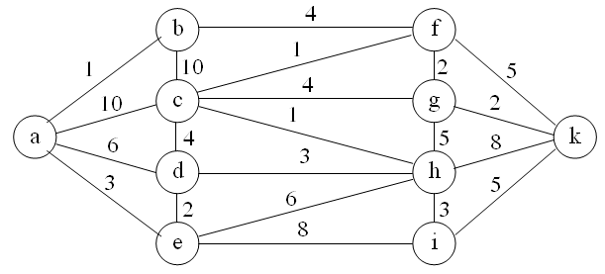
Số đỉnh |  |  | a | b | c | d | e | f | g | h | i | k
 |  |  | 0 | 1 | 2 | 3 | 4 | 5 | 6 | 7 | 8 | 9
 | a | 0
 | b | 1
 | c | 2
 | d | 3
 | e | 4
 | f | 5
 | g | 6
 | h | 7
 | i | 8
 | k | 9

8
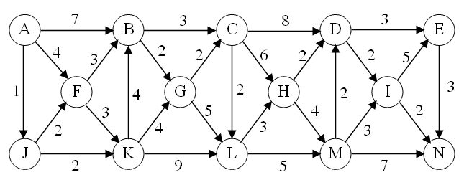
Số đỉnh |  |  | A | B | C | D | E | F | G | H | I | J | K | L | M | N
 |  |  | 0 | 1 | 2 | 3 | 4 | 5 | 6 | 7 | 8 | 9 | 10 | 11 | 12 | 13
 | A | 0
 | B | 1
 | C | 2
 | D | 3
 | E | 4
 | F | 5
 | G | 6
 | H | 7
 | I | 8
 | J | 9
 | K | 10
 | L | 11
 | M | 12
 | N | 13

